Notas
Anexo Estadístico - Servicio Público de Empleo
Notas del anexo

 | 1. | La información contenida en el anexo se obtiene de las consultas periódicas al Sistema de Información del Servicio de Empleo (SISE), de hojas de vida, completas e incompletas, inscritas, colocaciones registradas en el Sistema de Información del Servicio de Empleo (SISE) y vacantes ofertadas en el Sistema de Información del Servicio de Empleo (SISE) con corte al 31 de marzo de 2024

 | 2. | La información permite novedades de actualización en la base de datos, por esta razón la información puede cambiar debido a las actualizaciones realizadas por los usuarios en su hoja de vida.

 | 3. | El cálculo de los grupos de edad se realiza con base en la fecha de nacimiento registrada en el SISE y la fecha de corte de la información. El año y el mes hacen referencia a la fecha en la que se registró la colocación en el SISE.

 | 4. | Se consideran las hojas de vida de las personas en edad de trabajar, que según la metodología de la Gran Encuesta Integrada de Hogares es de 15 años o más. El cálculo de los grupos de edad se realiza con base en la fecha de nacimiento registrada en el SISE y la fecha de corte de la información. El año y el mes hacen referencia a la fecha en la que se registró la colocación en el SISE.

 | 5. | El anexo muestra las categorías y combinaciones de desagregaciones existentes. Si no se encuentra una desagregación específica (por ejemplo, personas solteras en una ciudad particular), significa que no hay hojas de vida registradas en el SISE con esa desagregación. La suma de los totales puede diferir al desagregar por grupos, debido a la completitud de los atributos.

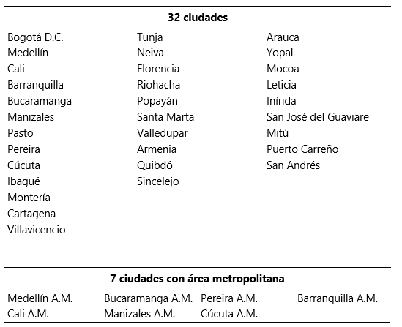
 | 6. | El anexo incluye información solo de los prestadores que utilizan la plataforma SISE y pueden mostrar información 'no reportada' si la persona no ha actualizado su hoja de vida o la oferta de empleo no registró la información completa.
Cobertura
Total nacional El Total nacional se desagrega en: 32 departamentos. Las 32 ciudades y áreas metropolitanas comprenden: Total 13 ciudades y áreas metropolitanas: Bogotá D.C., Medellín A.M., Cali A.M., Barranquilla A.M., Bucaramanga A.M., Manizales A.M., Pereira A.M., Cúcuta A.M., Pasto, Ibagué, Montería, Cartagena y Villavicencio. 23 ciudades y A.M.: incluye Total 13 ciudades y áreas metropolitanas más 10 ciudades.

7 ciudades con los municipios que conforman su área metropolitana: Medellín A.M.: incluye el Valle de Aburrá (Caldas, La Estrella, Sabaneta, Itagüí, Envigado, Bello, Copacabana, Girardota y Barbosa). Cali A.M.: incluye a Yumbo. Bucaramanga A.M.: incluye a Girón, Piedecuesta y Floridablanca. Manizales A.M.: incluye a Villa María. Pereira A.M.: incluye a Dosquebradas y La Virginia. Cúcuta A.M.: incluye a Villa del Rosario, Los Patios, Puerto Santander y El Zulia. Barranquilla A.M.: incluye a Soledad.

